Лист1
 |  |  | Магазин «Бисер, Бусинка, Страз» чешский бисер оптом, с доставкой по России http://biser-businka-strass-18.com http://okeanbusin.ru |  |  |  | опт: +7 499 157-6590 опт: +7 499 157-3151 заказ отправлять на адрес: optotdel18@yandex.ru
 |  |  |  |  |  |  |  |  | сумма заказа:
 |  |  |  |  |  |  |  |  | 0.00
Бланк-заказа: |  |  | Пряжа Vita Cotton Iris |  |  |  |  |  | 140
ФИО, организация, адрес: |  |  |  |  |  |  |  |  | 73
Контактный телефон:

Изображение | № магазина | Артикул | Цвет | Размеры | Упаковка | Цена, $ | Наличие | количество заказа
Пряжа Vita Cotton Iris (Египетский хлопок двойной мерсеризации-100%)
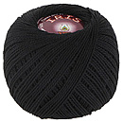 | _ | 2102 | Черный | 125 м, 20 г | 1 моток | 1.02 | нет
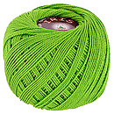 | _ | 2107 | Яркая молодая зелень | 125 м, 20 г | 1 моток | 1.02
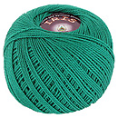 | _ | 2109 | Зеленая бирюза | 125 м, 20 г | 1 моток | 1.02
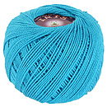 | _ | 2110 | Голубая бирюза | 125 м, 20 г | 1 моток | 1.02
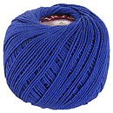 | _ | 2112 | Ярко синий | 125 м, 20 г | 1 моток | 1.02
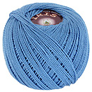 | _ | 2113 | Голубой | 125 м, 20 г | 1 моток | 1.02 | нет
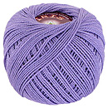 | _ | 2115 | Сиреневый туман | 125 м, 20 г | 1 моток | 1.02
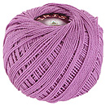 | _ | 2116 | Светлый цикламен | 125 м, 20 г | 1 моток | 1.02
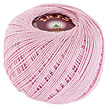 | _ | 2120 | Розовая пудра | 125 м, 20 г | 1 моток | 1.02
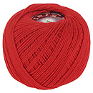 | _ | 2121 | Алый | 125 м, 20 г | 1 моток | 1.02 | 0
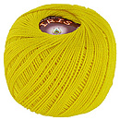 | _ | 2123 | Желтый | 125 м, 20 г | 1 моток | 1.02
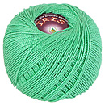 | _ | 2126 | Салатовый | 125 м, 20 г | 1 моток | 1.02
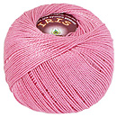 | _ | 2128 | Светло розовый | 125 м, 20 г | 1 моток | 1.02
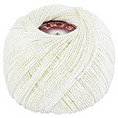 | _ | 2129 | Молочный | 125 м, 20 г | 1 моток | 1.02 | нет
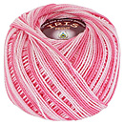 | _ | 2205 | Светло-розовый меланж | 125 м, 20 г | 1 моток | 1.02
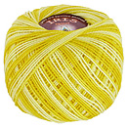 | _ | 2209 | Желтый меланж | 125 м, 20 г | 1 моток | 1.02
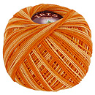 | _ | 2210 | Оранжевый меланж | 125 м, 20 г | 1 моток | 1.02
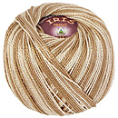 | _ | 2211 | Бежевый | 125 м, 20 г | 1 моток | 1.02

сумма заказа: |  |  |  |  |  |  |  | 0.00

